Sheet1 (3)
แบบฟอร์มการขอใช้รถส่วนกลาง / Van Requisition Form

 | ชื่อ |  |  |  |  |  |  |  |  |  |  |  | ตำแหน่ง
 | Name |  |  |  |  |  |  |  |  |  |  |  | Position

 | ฝ่าย |  |  |  |  |  |  |  |  |  |  |  | โทร
 | Dept. |  |  |  |  |  |  |  |  |  |  |  | Tel.

 | มีความประสงค์ขอใช้รถ |  |  |  | จาก | วันที่ |  |  |  | เวลา |  |  |  | ถึง | วันที่ |  |  | เวลา
 | would like to use van |  |  |  | From | Date |  |  |  | Time |  |  |  | To | Date |  |  | Time

 | สถานที่ไป
 | Place

 | วัตถุประสงค์การขอใช้รถ
 | For the reason of

 | จำนวนผู้ร่วมเดินทาง |  |  |  |  |  | ดังนี้
 | Number of attendees |  |  |  |  |  | as:

 | ชื่อ / Name |  |  |  |  |  |  | ตำแหน่ง / Position |  |  |  |  |  |  |  | บริษัท / Company
 | 1

 | 2

 | 3

 | 4

 | 5

 | 6

 | กรณีไม่ใช่คนชับรถของบริษัท / In case driver is not company's driver
 |  | ชื่อผู้ขับ |  |  |  |  |  |  | ตำแหน่ง |  |  |  |  |  |  |  | ใบขับขี่เลขที่
 |  | Driver's Name |  |  |  |  |  |  | Position |  |  |  |  |  |  |  | Driving Licence No.

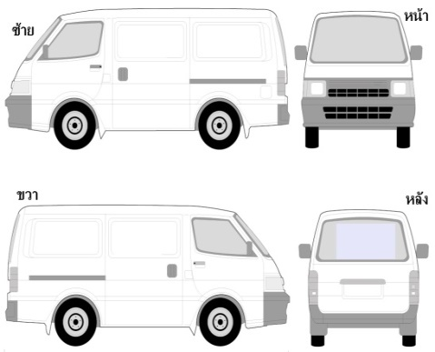
 |  |  | ลงชื่อ |  |  |  |  | ผู้ขอ |  |  |  | ลงชื่อ |  |  |  |  |  |  | หัวหน้าฝ่าย
 |  |  | Signed |  |  |  |  | Requester |  |  |  | Signed |  |  |  |  |  |  | Head of Department

 |  |  | ( |  |  |  |  | ) |  |  |  | ( |  |  |  |  |  |  | )
 |  |  | วันที่ |  |  |  |  |  |  |  |  | วันที่
 |  |  | Date |  |  |  |  |  |  |  |  | Date

 | สำหรับเจ้าหน้าที่ฝ่ายธุรการฯ เท่านั้น (For Administration Officer only)

 |  |  |  | ก่อน / before |  |  |  |  |  |  | หลัง / after
 |  | เลขกิโลเมตร
 |  | Mileage

 |  | ระดับน้ำมัน
 |  | Fuel Level

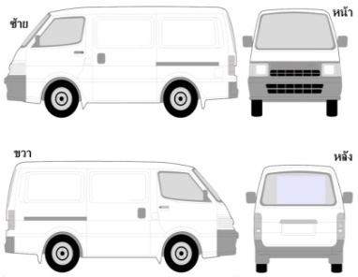

 |  | สภาพรถ
 |  | Van Condition

 |  |  | ลงชื่อ |  |  |  |  | เจ้าหน้าที่ธุรการ |  |  |  | ลงชื่อ |  |  |  |  |  |  | หัวหน้าฝ่ายธุรการฯ
 |  |  | Signed |  |  |  |  | Administrator |  |  |  | Signed |  |  |  |  |  |  | Admin. HOD

 |  |  | ( |  |  |  |  | ) |  |  |  | ( |  |  |  |  |  |  | )
 |  |  | วันที่ |  |  |  |  |  |  |  |  | วันที่
 |  |  | Date |  |  |  |  |  |  |  |  | Date

